my sql
الامر | شرح

تهيئة بيئة التطوير

عن طريق سطح المكتب
XAMPP | هذا برنامج يعمل كسيرفر وتشغيل قواعد البيانات mysql
http://<IP-Address>/phpmyadmin/ | وتحط الرابط في الويب

عن طريق الترمند
XAMPP | هذا برنامج يعمل كسيرفر وتشغيل قواعد البيانات mysql
MySQL | تثبيت MySQL على الكمبيوتر
C:\Program Files\MySQL\MySQL Server X.X\bin | تنسخ المسار الي فيه ملف bin
PATH | تروح لمتغيرات النظام في قسم PATH اضيف المسار الي فيه bin
mysql -u root -p | تحط الامر ذا في الترمند والباسور بدون
USE `new 1`; | وبعدها تختار قاعدة البيانات ولازم تكون بين سنقل كوتيشن وبعده سيمي كولاه وأيضا الحروف كبيره
 | ثما تحط الأوامر حق الجداول

مجموعة من قواعد البيانات الافتراضية
 | هي موجوده افتراضيا ولايمكن تعديلها لانها أساس النظام وتساعد في إدارة النظام، تقديم المعلومات، أو مراقبة الأداء.
information_schema | قاعدة بيانات وصفية تحتوي على معلومات حول هيكل قواعد البيانات الأخرى في خادم MySQL. تشمل تفاصيل عن الجداول والأعمدة، المفاتيح، القيود، والبيانات الوصفية الأخرى.
mysql | قاعدة بيانات النظام الخاصة بـ MySQL، تحتوي على معلومات حول حسابات المستخدمين، الصلاحيات، والإعدادات الخاصة بالخادم. يتم تخزين معلومات الحسابات (مثل "الجذر" root) والحقوق.
performance_schema | قاعدة بيانات تستخدم لمراقبة وتحليل الأداء في MySQL. تحتوي على إحصائيات وأداء النظام مثل استعلامات SQL التي تم تنفيذها، استخدام الذاكرة، وأوقات الاستجابة.
phpmyadmin | قاعدة بيانات خاصة بـ phpMyAdmin تحتوي على معلومات إعدادات واجهة المستخدم الخاصة بـ phpMyAdmin، مثل الحسابات والإعدادات الخاصة بالأداة.
test | قاعدة بيانات اختبار افتراضية تستخدم لاختبار الاستعلامات أو العمليات قبل تطبيقها في قواعد بيانات حقيقية. غالبًا لا تحتوي على بيانات مهمة وتُستخدم لاختبار الأنظمة.
تعليمي Tutorial

انشاء قاعدة بيانات جديده Creating and Using a Database

عن طريق واجهة الرسوميات
الدخول إلى phpMyAdmin: | افتح واجهة phpMyAdmin من خلال المتصفح بعد تشغيل Apache و MySQL عبر XAMPP.
اذهب إلى المتصفح واكتب: http://localhost/phpmyadmin/
انتقل إلى التبويب "Databases" | في أعلى الصفحة، اختر Databases (قواعد البيانات).
إنشاء قاعدة بيانات جديدة | أدخل اسم القاعدة الجديدة في الحقل المخصص (مثل mydatabase) واختر Collation (يمكنك ترك الإعداد الافتراضي). ثم اضغط على Create.

عن طريق الترمند
CREATE DATABASE mydatabase; | وهذا امر الانشاء وبلون الأحمر حط أي اسم

الاتصال بالخادم وقطع الاتصال Connecting to and Disconnecting from the Server

إدخال الاستعلامات Entering Queries
 | يمكنك الاستعلام عن الجداول ولاكن عن طريق الترمند فقط

SELECT * FROM 'my_table' | وهذه طريقة الاستعلام لاحظ يوجد سنقل كوتيشن على اسم الجدول | SELECT * FROM `cart`

امن Security

التحكم في الوصول وإدارة الحسابات Access Control and Account Management

إضافة الحسابات وتعيين الامتيازات وإسقاط الحسابات Adding Accounts, Assigning Privileges, and Dropping Accounts

اضافت الحساب عن طريق الترمند
CREATE USER 'newuser'@'localhost' IDENTIFIED BY 'password'; | newuser: اسم المستخدم الجديد. 'localhost': يشير إلى أن المستخدم يمكنه الاتصال فقط من نفس الخادم. إذا كنت تريد السماح بالاتصال من أي جهاز آخر، يمكنك استبدال 'localhost' بـ '%'. password: كلمة مرور المستخدم.
GRANT ALL PRIVILEGES ON mydatabase.* TO 'newuser'@'localhost'; | GRANT: هذا الأمر يُمكّن من منح صلاحيات محددة (مثل SELECT أو INSERT) أو جميع الصلاحيات (ALL PRIVILEGES) لمستخدم معين. ALL PRIVILEGES يشمل جميع العمليات التي يمكن للمستخدم تنفيذها على قاعدة البيانات المحددة مثل: SELECT: السماح للمستخدم بقراءة البيانات من الجداول. INSERT: السماح للمستخدم بإضافة بيانات جديدة إلى الجداول ON mydatabase.* mydatabase: يشير إلى اسم قاعدة البيانات التي سيتم منح الصلاحيات لها. في هذه الحالة، يتم منح الصلاحيات على قاعدة البيانات التي اسمها mydatabase TO 'newuser'@'localhost': 'newuser': هو اسم المستخدم الذي سيحصل على الصلاحيات. @'localhost': هذا يحدد الموقع الذي يمكن لهذا المستخدم الاتصال منه. في هذه الحالة: localhost: يعني أن المستخدم يمكنه الاتصال بالخادم فقط من نفس الجهاز الذي يشغل MySQL
FLUSH PRIVILEGES;

Optimization تحسين الأداء

Optimizing SELECT Statements SELECTتحسين الاستعلام باستخدام

ORDER BY Optimization
 | يستخدم لترتيب النتائج في ترتيب معين (تصاعدي أو تنازلي)
SELECT * FROM t1 ORDER BY key_part1, key_part2; | هنا تم استخدام ORDER BY بناء على المدينه يعني يرتب البيانات على حسب الحروف الابحدية لكل خلاياء المدينه
SELECT * FROM t1 ORDER BY key_part1 DESC | ترتيب تصاعدي
SELECT * FROM t1 ORDER BY key_part2 DESC; | ترتيب تنازلي

SQL Statements بيانات sql

Data Manipulation Statements معالجت البيانات

ادراج البيانات INSERT INTO
 | جملة INSERT INTO في MySQL تُستخدم لإدخال بيانات جديدة في جدول داخل قاعدة البيانات. هذه الجملة تتيح لك إضافة صفوف جديدة إلى جدول محدد. الصيغة الأساسية لاستخدام INSERT INTO
عن طريق الترمند
INSERT INTO table_name VALUES (value1, value2, value3, ...); | طريقة بناء الامر اوشي الامر INSERT INTO ثما اسم الجدول ثما كلمة VALUES وبعدها قوس وفي داخله البيانات

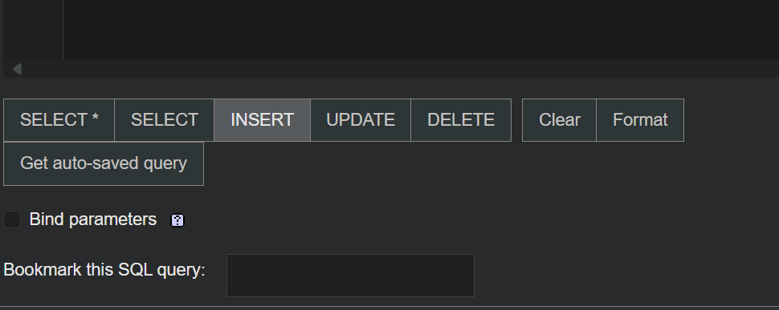
عن طريق واجهة الرسوميات
admin_info | تضغط على اسم الجدول
INSERT | وتحت الجدول تضغط على هذه الكلمة وهو البرنامج يجهز الكود

UPDATE Statement تحديث البيانات

عن طريق واجه الرسوميات
UPDATE `admin_info` SET `admin_name`='[value-2]' | وهذه الطريقة الرئيسية لبناء تحديث البيانات وتقدر تستخدمه في الترمند
UPDATE `admin_info` SET `admin_name`='[value-2]' WHERE `admin_id` = '33333'; | تغير الخلية بنا على شرط

عن طريق الترمند
UPDATE `admin_info`SET `admin_name` = 'فهد';

DELETE Statement مسح البيانات
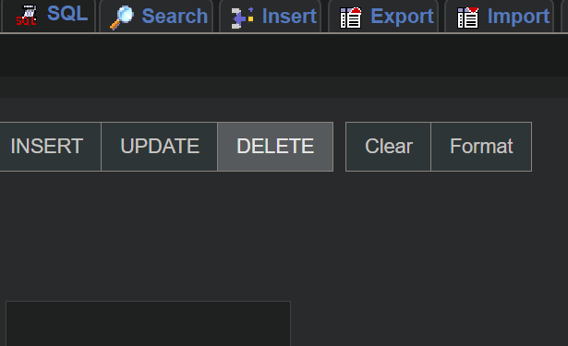
عن طريق واجه الرسوميات
DELETE FROM `admin_info` | طريقة حذف الجدول كامل
DELETE FROM `admin_info` WHERE `admin_id`='1'; | لحذف خلية من جدول

عن طريق الترمند

CREATE TABLE Statement صنع جدول جديد


عن طريق واجهة الرسوميات
CREATE TABLE fahad( id int, lastname varchar(255), ferstname varchar(255), city text ); | هنا صنعنا جدول عن طريق واجهة الرسوميات وطبعا اضفنا أعمدة
 | او عن طريق الاختيارات في واجهة الرسوميات

SHOW Statements اظهار البيانات

SHOW TABLES Statement | لاظهار كل الجداول الموجودة في القاعده
new 1 | اول شي تدخل على قاعدو البيانات
SHOW TABLES | وهذا امر اظهار كل الجداول

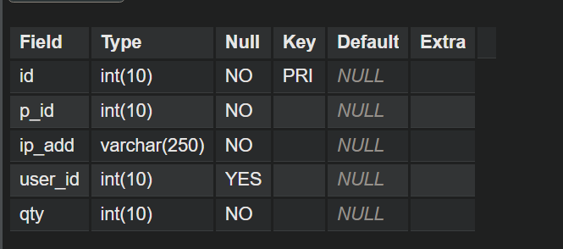
SHOW COLUMNS Statement | لاظهار كل الاعمده في الجدول
SHOW COLUMNS FROM اسم الجدول | وهذا هة الامر وبعده اسم الجول

SQL server
الكود | تخصصه | مثال
SQL Tutorial
SQL SELECT
SELECT | أمر SELECT في SQL هو الأداة الأساسية لاستخراج البيانات من قاعدة البيانات.
SELECT * FROM ProspectiveBuyer; | SELECT: هذه الكلمة المفتاحية تُستخدم لاختيار البيانات من قاعدة البيانات. في هذه الحالة، تشير إلى أنك تريد استرجاع بيانات. *: هذا الرمز يعني "جميع الأعمدة". عندما تستخدم النجمة (*) في استعلام SELECT، فهذا يعني أنك تطلب جميع الأعمدة من الجدول المحدد. FROM: هذه الكلمة المفتاحية تحدد مصدر البيانات التي تريد استخراجها. في هذه الحالة، "ProspectiveBuyer" هو اسم الجدول الذي يحتوي على البيانات. ProspectiveBuyer: هو اسم الجدول الذي تريد استخراج البيانات منه. هذا الجدول يمكن أن يحتوي على معلومات عن المشترين المحتملين (على سبيل المثال: الاسم، البريد الإلكتروني، الحالة، إلخ).
SELECT * | استرجاع جميع الأعمدة لجميع الصفوف من الجدول. | sql SELECT * FROM TableName;
اختيار أعمدة معينة | اختيار أعمدة معينة من الجدول بدلاً من جميع الأعمدة. | sql SELECT column1, column2 FROM TableName;
إعادة تسمية الأعمدة | إعادة تسمية الأعمدة باستخدام AS لتخصيص الأسماء في النتائج. | sql SELECT column1 AS new_name FROM TableName;
" +' ' + " | للدمج بين عمودين اثناء عمل رن فقط | select Firstname +' '+lastname from ProspectiveBuyer
" +' ' + " | لدمج عمودين مع إعطاء اسم للعمود المدموج اثناء عمل رن فقط | select Firstname +' '+lastname FullName from ProspectiveBuyer

GROUP BY
SELECT LastName FROM dbo.ProspectiveBuyer GROUP BY LastName | لتجميع القيم المماثلة في عمود واحد يعني اذا في اكثر من موضف عنده نفس الراتب او العمر يحصيهم بحسب الاسم | وهنا المضفين اجتمعو على انهم من نفس البلد او الجنسية

WHERE
 | لتصفية النتائج بناءً على شروط محددة،
= | يستخدم للمقارنة بين قيمتين للتأكد من تطابقهما. | SELECT * FROM employees WHERE age = 30;
 |  | (سيعرض هذا جميع الموظفين الذين أعمارهم 30 سنة)
!= أو <> | يستخدم للتحقق من أن القيمة لا تساوي القيمة المحددة. | SELECT * FROM employees WHERE salary != 50000;
 |  | (سيعرض هذا الموظفين الذين رواتبهم ليست 50000)
> | يستخدم للتحقق من أن القيمة أكبر من القيمة المحددة. | SELECT * FROM employees WHERE salary > 40000;
 |  | (سيعرض هذا الموظفين الذين رواتبهم أكبر من 40000)
< | يستخدم للتحقق من أن القيمة أصغر من القيمة المحددة. | SELECT * FROM employees WHERE age < 30;
 |  | (سيعرض هذا الموظفين الذين أعمارهم أقل من 30 سنة)
>= | يستخدم للتحقق من أن القيمة أكبر من أو تساوي القيمة المحددة. | SELECT * FROM employees WHERE salary >= 60000;
 |  | (سيعرض هذا الموظفين الذين رواتبهم 60000 أو أكثر)
<= | يستخدم للتحقق من أن القيمة أصغر من أو تساوي القيمة المحددة. | SELECT * FROM employees WHERE age <= 40;
 |  | (سيعرض هذا الموظفين الذين أعمارهم 40 سنة أو أقل)
BETWEEN | يستخدم لتحديد نطاق من القيم بين حدين. يعمل مع القيم الرقمية أو التواريخ. | SELECT * FROM employees WHERE salary BETWEEN 30000 AND 50000;
 |  | (سيعرض الموظفين الذين رواتبهم بين 30000 و 50000)
IN | يستخدم لمقارنة قيمة مع مجموعة من القيم. | SELECT * FROM employees WHERE age IN (25, 30, 35);
 |  | (سيعرض هذا الموظفين الذين أعمارهم 25 أو 30 أو 35)
LIKE | يستخدم للبحث عن نمط معين في نصوص. | select Firstname ,lastname FROM ProspectiveBuyer where Firstname like'A%'
NOT LIKE | يستخدم للتحقق من أن النص لا يتطابق مع النمط المحدد. | SELECT * FROM employees WHERE name NOT LIKE 'A%';
 |  | (سيعرض الموظفين الذين لا يبدأ اسمهم بحرف A)
IS NULL | يستخدم للتحقق من أن القيمة هي NULL (لا تحتوي على قيمة). | SELECT * FROM employees WHERE salary IS NULL;
 |  | (سيعرض الموظفين الذين لا يوجد لديهم راتب)
IS NOT NULL | يستخدم للتحقق من أن القيمة ليست NULL. | SELECT * FROM employees WHERE salary IS NOT NULL;
 |  | (سيعرض الموظفين الذين لديهم راتب)
AND | يستخدم لتحديد عدة شروط يجب أن تتحقق معًا (جميع الشروط يجب أن تكون صحيحة). | SELECT * FROM employees WHERE age > 30 AND salary > 50000;
 |  | (سيعرض الموظفين الذين أعمارهم أكبر من 30 ولديهم راتب أكبر من 50000)
OR | يستخدم لتحديد عدة شروط ويمكن أن تتحقق أي واحدة منها. | SELECT * FROM employees WHERE age > 30 OR salary > 50000;
 |  | (سيعرض الموظفين الذين أعمارهم أكبر من 30 أو لديهم راتب أكبر من 50000)
NOT | يستخدم لنفي شرط معين. | SELECT * FROM employees WHERE NOT (age < 30);
 |  | (سيعرض الموظفين الذين أعمارهم 30 أو أكبر)

BULK INSERT
BULK INSERT dbo.Employees FROM 'C:\data\employees.csv' WITH ( FIELDTERMINATOR = ',', -- فاصل الأعمدة ROWTERMINATOR = '\r\n', -- فاصل الأسطر FIRSTROW = 2, -- السطر الأول يحتوي على رؤوس الأعمدة LASTROW = 1000, -- تحميل حتى السطر 1000 TABLOCK, -- قفل الجدول CHECK_CONSTRAINTS, -- التحقق من القيود KEEPNULLS, -- الحفاظ على القيم الفارغة CODEPAGE = '65001', -- ترميز UTF-8 ERRORFILE = 'C:\path\to\errorfile.txt', -- ملف الأخطاء MAXERRORS = 10, -- السماح بـ 10 أخطاء ROWCOUNTER = 50000 -- تحميل 50000 صف ); | لتحميل كميات كبيرة من البيانات إلى جدول في قاعدة البيانات بسرعة وكفاءة من ملف خارجي، مثل ملف نصي أو CSV
طريقة انشاء جدول واضافة بيانات خارجية
FirstName,Age,Department John,25,HR Jane,30,Finance Tom,22,Marketing | تنشى ملف بصيغة txt احذر لاتضع أي مسافات ابدا
CREATE TABLE Employees ( FirstName VARCHAR(100), Age INT, Department VARCHAR(100) ); | ثما في استديو ssms تنشى جدول فيه نفس اسم الاعمدة الي موجود في ملف txt
BULK INSERT Employees FROM 'C:\path\to\employees.txt' WITH ( FIELDTERMINATOR = ',', -- فاصل بين الأعمدة هو الفاصلة ROWTERMINATOR = '\n', -- فاصل الأسطر هو \n (سطر جديد) FIRSTROW = 1 -- يبدأ التحميل من السطر الأول (بافتراض عدم وجود رؤوس) ); | ثما تضع امر سحب البيانات وبعدها تسوي تحديث لقاعدة البيانات

SQL NOT
 | NOT يسمح لك بتحديد السجلات التي لا تفي بالشرط المعين.
SELECT column1, column2, ... FROM table_name WHERE column_name NOT IN (value1, value2, ..., valueN); | استخدام NOT مع in | SELECT * FROM dbo.aaa WHERE a not in ('fahad' );

SQL IN && SQL OR
SELECT column1, column2, ... FROM table_name WHERE column_name IN (value1, value2, ..., valueN); | في SQL، تُستخدم الدالة IN لتحديد مجموعة من القيم التي يمكن أن يتطابق معها العمود في الاستعلام. مع استخدام WHERE الشرطية column_name: هو العمود الذي تريد التحقق من القيم الموجودة فيه. value1, value2, ..., valueN: هي القيم التي تريد مقارنتها مع العمود. | SELECT * FROM dbo.aaa WHERE a in ('fahad')
SELECT id, name, department FROM employees WHERE department = 'Sales' OR department = 'HR' OR department = 'Marketing'; | وهنا عدة شروط OR | SELECT * FROM dbo.aaa WHERE a = 'fahad' or b='ali' or g =1234 ;

SQL SELECT DISTINCT
SELECT DISTINCT column1, column2, ... FROM table_name; | لمنع التكرار في حالة الإخراج | SELECT DISTINCT ProductSubcategoryKey FROM [dbo].[FactSurveyResponse]

INSERT INTO
 | لادراج بيانات في الحقول
INSERT INTO dbo.f (FirstName , LastName) VALUES (N'فهد',N'عسيري') SELECT * FROM dbo.f
INSERT INTO table2 (column1, column2, column3, ...) SELECT column1, column2, column3, ... FROM table1 WHERE condition; | INSERT INTO table2 (column1, column2, ...): تُحدد هنا الجدول الذي ستُدرج فيه البيانات (table2)، وكذلك الأعمدة التي سيتم إدراج البيانات فيها. SELECT column1, column2, ...: هذه هي الأعمدة التي سيتم اختيارها من الجدول المصدر (table1). FROM table1: يُحدد الجدول الذي سيتم استخراج البيانات منه (المصدر). WHERE condition: (اختياري) يمكن تحديد شروط لاختيار البيانات التي سيتم إدراجها. على سبيل المثال، إذا كنت تريد فقط الصفوف التي تستوفي شروطًا معينة. | INSERT INTO فهد (employee_id,first_name , last_name,birth_date,salary) SELECT employee_id,first_name , last_name,birth_date,salary FROM [dbo].[fahad_ali]
select AverageRate ,CurrencyID into fahadList from [dbo].[NewFactCurrencyRate] | وهذه طريقة أخرى في خلق الجداول مع إضافة بيانات من جدول اخر اول شي تخنار الاعمده من جدول الي تريد تنسخ المعلومات منه ثما تحط امر الإضافة into وبعدها اسم الجدول الجديد وبعدها امر اختيار اسم الجدول الي تريد النسخ منه

SQL AS Keyword
AS | لتعيين اسم مسعار مؤقتا اثناء عمل رن يعني ما راح يغير الاسم | SELECT FirstName AS FIRSTNAME from ProspectiveBuyer;

ORDER BY
 | ويستخدم للترتيب تصاعديا او العكس
ORDER BY | ترتيب النتائج بناءً على عمود معين، يمكن أن يكون ASC (ترتيب تصاعدي) أو DESC (ترتيب تنازلي). | SELECT * FROM ProspectiveBuyer ORDER BY MiddleName DESC
DESC | ترتيب تصاعدي
ASC | ترتيب تنازلي

SQL DELETE
 | يستخدم لمسح خلايا الجدول بكامل
DELETE FROM table_name; | الطريقة الرئيسية | DELETE FROM dbo.aaa
DELETE FROM dbo.aaa WHERE a='fahad' | وهذا لحذف خلية بشرط تكون نص ام اذا كانت الخليه عبارة عن رقم بدون علامة الاقتباس
DELETE FROM dbo.aaa WHERE a='fahad' and b='fahad' SELECT * FROM dbo.aaa; | لحذف خليتين

SQL UPDATE

UPDATE dbo.aaa SET a = 'fahad', b = 'fahad' WHERE g=1234; | لتحديث البيانات ولاكن لابد من وجود بياانت قبل التحديث ام الشرط الأخير بامكانك وضع الخلية كشرط لتحديد الصف الذي تريد تحديثة

SQL NULL Values

SELECT * FROM dbo.aaa WHERE a is null; | للتاكد من الاعمدة هل يوجد فيها خانات فاضية
SELECT * FROM dbo.aaa WHERE a is NOT NULL; | لاحضار الخلاية غير فارغة

SQL LIKE
LIKE | وتعني مثل
SELECT * FROM dbo.aaa WHERE a LIKE 'f%' | وهذه الطريقة لاظهار الخلايا التي يكون فيها الأسماء تبدا بحرف f ولابد من وضع علامة %
'f%' | وتعني ابحث عن أي كلمة تبدا بحرف f
%f' | وتعني ابحث عن أي كلمة تنتهي بحرف f
'f%a' | ابحث عن أي كلمة تبدا f وتنتهي a
f_%' | وتعني ابحث عن كلمة تبد f وبعدها حرف أي حرف كلما زود _ كلما زاد عدد الحروف
SELECT * FROM dbo.aaa WHERE a not LIKE 'f%' | وتعني ابحث عن أي كلمة لا تبدا بحرف f
SELECT * FROM dbo.aaa WHERE a LIKE '%f%' | البحث عن كلمة فيها حرف f في أي مكان
SELECT * FROM aa WHERE a like '[s]%' | البحث عن حرف الاس ولايظهر أي نتيجه غير الاس
SQL MIN() and MAX()
 | وتعني الحد الأعلى والادنا
SELECT MIN(g) FROM dbo.aaa | اظهار ادنى رقم في العمود g
SELECT MAX(g) FROM dbo.aaa | اضهر اعلى رقم في العمود g
SELECT MAX(g) FROM dbo.aaa WHERE g <> 4444 | اظهر العدد الأعلى اذا العمود g لايساوي 4444 فعلامة <> تعني لايساوي

SQL COUNT()
 | ترجع الدالة عدد الصفوف
SELECT COUNT(*) FROM dbo.aaa | ترجع عدد الصفوف في الجدول
SELECT COUNT(g) FROM dbo.aaa | ترجع عدد الصفوف في العمود g
SELECT COUNT(g) FROM dbo.aaa WHERE g>5555 | لرحاع عدد الصفوف الي قيمتها اكبر من 5555
SELECT COUNT(DISTINCT g) FROM dbo.aaa WHERE g>5555 | ارجاع عدد الصفوف التي قيمها مختافه بدون تكرار
SELECT COUNT(*)as ss FROM dbo.aaa | ارجاع عدد الصفوف مع تغيير اسم العمود مؤقثا

SQL Joins

INNER JOIN | SELECT *: تعني "اختيار كل الأعمدة". في هذه الحالة، يتم استرجاع جميع الأعمدة من كلا الجدولين (fahad_ali و fahad_jeson). FROM [dbo].[fahad_ali]: يحدد الجدول الأول الذي يتم الاستعلام منه. في هذه الحالة، الجدول يسمى [dbo].[fahad_ali]. dbo هو الاختصار لـ "database owner" ويشير إلى أن الجدول موجود في هذا المخطط داخل قاعدة البيانات. INNER JOIN [dbo].[fahad_jeson]: يعني أنك تقوم بدمج (join) البيانات من الجدول [dbo].[fahad_jeson] مع الجدول [dbo].[fahad_ali] باستخدام نوع INNER JOIN. الـ INNER JOIN يعني أن الاستعلام سيرجع فقط السجلات التي تحتوي على تطابق في كلا الجدولين بناءً على العلاقة المحددة في الشرط. ON [dbo].[fahad_ali].employee_id = [dbo].[fahad_jeson].employee_id: هذا هو الشرط الذي يحدد كيف يتم دمج (join) الجدولين. في هذا الاستعلام، يتم دمج الجدولين على أساس العمود employee_id. أي أن الاستعلام يبحث عن السجلات في جدول fahad_ali حيث يوجد لها تطابق في employee_id في جدول fahad_jeson. إذا كان هناك employee_id في جدول fahad_ali يتطابق مع employee_id في جدول fahad_jeson، فسيتم دمج تلك السجلات معًا في النتيجة. | SELECT * FROM [dbo].[fahad_ali] INNER JOIN [dbo].[fahad_jeson] ON [dbo].[fahad_ali].employee_id=[dbo].[fahad_jeson].employee_id
LEFT JOIN (OUTER) | SELECT *: هذه العبارة تعني اختيار جميع الأعمدة من الجدولين fahad_ali و fahad_jeson بعد دمجهما. FROM [dbo].[fahad_ali]: يحدد الجدول الأول الذي يتم الاستعلام منه، وهو fahad_ali. LEFT JOIN [dbo].[fahad_jeson]: يدمج الجدول fahad_ali مع الجدول fahad_jeson باستخدام LEFT JOIN. الـ LEFT JOIN يعني أنه سيتم إرجاع جميع السجلات من الجدول الأيسر (في هذه الحالة fahad_ali)، مع إرجاع السجلات المطابقة من الجدول الأيمن (fahad_jeson). إذا لم يوجد تطابق في الجدول الأيمن، سيتم إرجاع NULL في الأعمدة الخاصة بالجدول الأيمن. ON [dbo].[fahad_ali].first_name = [dbo].[fahad_jeson].first_name: هذا هو شرط الانضمام الذي يحدد كيفية دمج الجدولين. في هذا الاستعلام، سيتم دمج السجلات من كلا الجدولين عندما يكون هناك تطابق في عمود first_name بين الجدولين. إذا كانت القيمة في first_name في الجدول fahad_ali تساوي القيمة في first_name في الجدول fahad_jeson، فسيتم دمج تلك السجلات معًا. | SELECT * FROM [dbo].[fahad_ali] LEFT JOIN [dbo].[fahad_jeson] ON [dbo].[fahad_ali].first_name=[dbo].[fahad_jeson].first_name
RIGHT JOIN (OUTER) | SELECT *: هذا يعني أنه سيتم اختيار جميع الأعمدة من الجدولين المتصلين في الاستعلام. FROM [dbo].[fahad_ali]: هذا يحدد الجدول الأول (الجدول الأيسر) الذي يتم الاستعلام منه، وهو fahad_ali. RIGHT JOIN [dbo].[fahad_jeson]: هذا يعني أن الجدول fahad_ali سيتم دمجه مع الجدول fahad_jeson باستخدام RIGHT JOIN. RIGHT JOIN يعني أنه سيتم إرجاع جميع السجلات من الجدول الأيمن (في هذه الحالة fahad_jeson)، مع إرجاع السجلات المطابقة فقط من الجدول الأيسر (fahad_ali). إذا لم يكن هناك تطابق في الجدول الأيسر، سيتم إرجاع NULL في الأعمدة الخاصة بالجدول الأيسر. ON [dbo].[fahad_ali].first_name = [dbo].[fahad_jeson].first_name: هذا هو شرط الانضمام بين الجدولين. يحدد كيفية دمج السجلات بين fahad_ali و fahad_jeson. يتم الربط بين السجلات عندما تكون القيم في عمود first_name في الجدول fahad_ali متساوية مع القيم في عمود first_name في الجدول fahad_jeson. | SELECT * FROM [dbo].[fahad_ali] RIGHT JOIN [dbo].[fahad_jeson] ON [dbo].[fahad_ali].first_name=[dbo].[fahad_jeson].first_name
FULL OUTER JOIN | يُرجع جميع السجلات من كلا الجدولين، وإذا لم يوجد تطابق في أحد الجدولين، يتم إرجاع NULL في الأعمدة الخاصة بالجدول الذي لا يوجد له تطابق. | SELECT Employees.EmployeeID, Employees.Name, Departments.DepartmentName FROM Employees FULL OUTER JOIN Departments ON Employees.DepartmentID = Departments.DepartmentID;
CROSS JOIN | يُرجع حاصل ضرب ديكارت بين الجدولين، أي دمج كل صف من الجدول الأول مع كل صف من الجدول الثاني. | SELECT Employees.EmployeeID, Departments.DepartmentName FROM Employees CROSS JOIN Departments;
SELF JOIN | هو نوع خاص من الـ JOIN حيث يتم الانضمام إلى نفس الجدول. يُستخدم عند الحاجة لمقارنة السجلات داخل نفس الجدول. | SELECT a.EmployeeID, a.Name, b.Name AS ManagerName FROM Employees a JOIN Employees b ON a.ManagerID = b.EmployeeID;

SQL HAVING
 | يتم استخدامها بعد GROUP BY لتصفية المجموعات الناتجة بناءً على شروط محددة، بينما WHERE يتم استخدامها لتصفية السجلات قبل تطبيق عملية التجميع.
SELECT column1, column2, ..., aggregate_function(columnX) FROM table_name WHERE condition GROUP BY column1, column2, ... HAVING condition_for_groups; | SELECT: تحديد الأعمدة التي تريد الاستعلام عنها. FROM: تحديد اسم الجدول. WHERE: لتصفية السجلات قبل عملية التجميع. GROUP BY: تجميع البيانات حسب الأعمدة المحددة. HAVING: تطبيق شرط على المجموعات الناتجة بعد التجميع. | SELECT first_name,last_name FROM [dbo].[fahad_ali] GROUP BY first_name,last_name HAVING sum(salary)>1000

SQL UPDATE
 | لتحديث البيانات
UPDATE table_name SET column1 = value1, column2 = value2, ... | هنا طلبنا تحديث البيانات بناء على دالة تحديث الوقت والتاريخ GETDATE() | UPDATE [dbo].[FactSalesQuota] SET [Date] =GETDATE(); select * from [dbo].[FactSalesQuota]

SQL IN
 | دالة IN في SQL تُستخدم لتحديد ما إذا كانت قيمة معينة موجودة ضمن مجموعة من القيم. تُستخدم عادة في جملة WHERE لتصفية النتائج بناءً على مجموعة من القيم المحددة
SELECT column1, column2, ... FROM table_name WHERE column_name IN (value1, value2, ..., valueN); | طريقة البناء | select * from [dbo].[ProspectiveBuyer] WHERE NumberCarsOwned in (2,0)
SELECT * FROM aa WHERE a IN ('s') | البحث عن حرف اس في الخلايا المحدده

SQL UNION
 | تُستخدم للجمع بين نتائج استعلامين أو أكثر في استعلام واحد، بحيث تُدمج النتائج في مجموعة واحدة دون تكرار البيانات.
SELECT column1, column2, ... FROM table1 WHERE condition1 UNION SELECT column1, column2, ... FROM table2 WHERE condition2; | SELECT column1, column2, ...: تحدد الأعمدة التي تريد اختيارها من الجداول. FROM table1: تشير إلى الجدول الأول الذي تستخرج منه البيانات. WHERE condition1: شرط لتصفية البيانات من الجدول الأول. UNION: الكلمة المفتاحية التي تجمع بين الاستعلامين. SELECT column1, column2, ... FROM table2 WHERE condition2: الاستعلام الثاني الذي يحدد البيانات من الجدول الثاني. | SELECT * from fahad_jeson UNION SELECT * from [dbo].[fahad_ali]

INTERSECT
 | للبحث عن السجلات المشتركة بين استعلامين بدون تكرار
SELECT column1, column2, ... FROM table1 WHERE condition INTERSECT SELECT column1, column2, ... FROM table2 WHERE condition; | هذا الامر يرجع الخلايا في جدولين المتشابة بدون تكرار | SELECT first_name from fahad_jeson INTERSECT SELECT first_name from fahad_ali

SQL CASE
 | تُستخدم الدالة CASE لتنفيذ منطق شرطي داخل استعلامات SQL. تعمل CASE مثل جملة "if-else" في لغات البرمجة الأخرى، حيث تُستخدم لاختبار الشروط وإرجاع قيمة معينة بناءً على تحقق هذه الشروط.
CASE WHEN condition1 THEN result1 WHEN condition2 THEN result2 WHEN conditionN THEN resultN ELSE result END; | هنا وضعنا شرط CASE ثما قلنا اذا WHEN العمود الي اسمه salary قيمته اكبر من 10000 بعدين THEN اطبع High Salary و الشرط الثاني مثله وفي الأخير ELSE التي تعني الا اذا لم تتحقق الشروط اطبع 'Low Salary' وأخيرا صنعا عمود مؤقتا END AS واسمه salary_category | SELECT employee_id, salary, CASE WHEN salary > 10000 THEN 'High Salary' WHEN salary BETWEEN 5000 AND 10000 THEN 'Medium Salary' ELSE 'Low Salary' END AS salary_category FROM [dbo].[fahad_ali]
المعلامات
CASE | يُستخدم لبدء التعبير الشرطي في SQL. يشير إلى بداية جملة CASE. | sql CASE
WHEN condition | يتم تحديد الشرط هنا، ويُختبر ما إذا كان الشرط صحيحًا (TRUE). إذا تحقق الشرط، يتم تنفيذ العملية المرتبطة به (التي تلي THEN). | sql WHEN salary > 10000 THEN 'High Salary'
THEN result | إذا تحقق الشرط في WHEN، يتم إرجاع هذه القيمة. THEN يُستخدم لتحديد القيمة التي يجب أن تُرجع عند تحقق الشرط. | sql WHEN salary > 10000 THEN 'High Salary'
ELSE result | هذا جزء اختياري، ويُستخدم لإرجاع قيمة إذا لم يتحقق أي من الشروط في WHEN. إذا لم يتم استخدامه، سيتم إرجاع NULL. | sql ELSE 'Low Salary'
END | يُستخدم لإنهاء جملة CASE. يحدد أين ينتهي التعبير الشرطي. | sql END

SQL SUM()
 | تُستخدم لحساب مجموع القيم في عمود معين. تُستخدم بشكل شائع عند العمل مع بيانات تحتوي على أرقام أو قيم قابلة للجمع مثل الرواتب، المبيعات
SELECT SUM(column_name) FROM table_name WHERE condition; |  | SELECT SUM(salary) FROM [dbo].[fahad_ali]

SQL PIVOT
 | تُستخدم لتحويل البيانات من الصفوف إلى الأعمدة،
SELECT <columns> FROM (<subquery>) AS <alias> PIVOT ( <aggregation_function>(<column_to_aggregate>) FOR <column_to_pivot> IN (<list_of_new_columns>) ) AS <pivot_table_alias>; | <subquery>: استعلام فرعي يُستخدم لاستخراج البيانات الأولية التي نريد تحويلها. <aggregation_function>: دالة تجميعية (مثل SUM(), COUNT(), AVG()) تُستخدم على العمود الذي سيتم تجميعه. <column_to_aggregate>: العمود الذي ستُطبق عليه الدالة التجميعية (مثل الكمية، المبيعات). <column_to_pivot>: العمود الذي يحتوي على القيم التي نريد تحويلها إلى رؤوس أعمدة (مثل CustomerID). <list_of_new_columns>: القائمة التي تحتوي على القيم الفريدة التي سيتم تحويلها إلى أعمدة (مثل a, b, c). <pivot_table_alias>: الاسم المستعار للجدول الناتج بعد تطبيق الـ PIVOT | SELECT employee_id, Fahad, Ali, Sara, Mona, Omar FROM ( SELECT employee_id, first_name, salary FROM [dbo].[fahad_ali] ) AS SourceTable PIVOT ( SUM(salary) FOR first_name IN (Fahad, Ali, Sara, Mona, Omar) ) AS PivotTable;

SELECT TOP
 | تُستخدم العبارة TOP في SQL Server لتحديد عدد السجلات التي يجب إرجاعها من استعلام.
SELECT TOP (n) column1, column2 FROM table_name; | وهنا تم تحديد 3 صفوف | SELECT TOP 3 * FROM [dbo].[fahad_ali]

SQL AVG()
 | تقوم بارجاع متوسط العدد يعني اذا عندك عموذ فيه رواتب الموظفين الدالة تروح تشوف ايت موظف راتبه وسط
SELECT AVG(column_name) FROM table_name WHERE condition; |  | select avg(salary) 'fahad'from [dbo].[fahad_ali]

SQL IDENTITY
 | خاصية تُستخدم مع الأعمدة (الحقول) من النوع العددي (مثل int أو bigint) لتوليد قيم فريدة ومتزايدة تلقائيًا عند إدخال بيانات جديدة في الجدول. هذه الخاصية تُستخدم عادةً عندما تحتاج إلى عمود يكون له قيمة مميزة لكل صف جديد، مثل رقم تسلسلي أو معرف فريد.
ColumnName datatype IDENTITY(seed, increment) | 1. ColumnName ColumnName هو اسم العمود الذي سيتم تعيين خاصية IDENTITY له. مثال: إذا كنت ترغب في إنشاء عمود باسم EmployeeID كعمود مع خاصية IDENTITY، فإن EmployeeID هو ColumnName. 2. datatype datatype هو نوع البيانات الذي سيستخدمه العمود. عادةً ما يكون من أنواع البيانات العددية مثل int أو bigint أو smallint. على سبيل المثال: إذا كان العمود EmployeeID سيحمل أرقامًا، فسيكون نوع البيانات int. إذا كنت تحتاج إلى تخزين أرقام أكبر، يمكنك استخدام bigint أو decimal. مثال: في EmployeeID int، EmployeeID هو اسم العمود و int هو نوع البيانات. 3. IDENTITY(seed, increment) IDENTITY هو الكلمة المفتاحية التي تحدد أن العمود سيحتوي على خاصية التزايد التلقائي للقيم. seed و increment هما قيمان اختياريتان تحددان كيفية بدء القيم التي يتم توليدها في العمود. 3.1 seed (البذرة) seed هو الرقم الأولي الذي ستبدأ منه القيم عند إدخال أول صف في الجدول. seed يمكن أن يكون أي رقم صحيح (سالب أو موجب). القيمة الافتراضية لـ seed هي 1، لذا إذا لم تحددها، ستبدأ القيم من 1. مثال: إذا قمت بتحديد seed كـ 1000، فإن أول صف سيحصل على القيمة 1000 في العمود الذي يحمل خاصية IDENTITY. 3.2 increment (الزيادة) increment هو الرقم الذي يتم إضافته تلقائيًا إلى القيمة السابقة في العمود عند إدخال صف جديد. increment أيضًا يمكن أن يكون أي رقم صحيح (سالب أو موجب). القيمة الافتراضية لـ increment هي 1، لذا إذا لم تحددها، فسيتم زيادة القيمة بمقدار 1 لكل صف جديد. مثال: إذا قمت بتحديد increment كـ 5، فإن القيم ستزيد بمقدار 5 لكل صف جديد (أي أن أول صف سيكون له القيمة seed، ثم الثاني سيكون له القيمة seed + increment، وهكذا). | CREATE TABLE Employees ( EmployeeID int IDENTITY(1000, 5), FirstName varchar(50), LastName varchar(50) );

SQL TOP
SELECT TOP 3 * FROM table_name | يعني احضار الأعلى او أي شي اعلى وفي المثال يقول احضر اول 3 صفوف | SELECT TOP 3 * FROM [dbo].[FactSalesQuota]

SQL INTO
 | تُستخدم بشكل رئيسي في جملتي SELECT و INSERT لأغراض مختلفة عند استخدام INTO مع جملة SELECT، فإنها تقوم بنقل البيانات من جدول موجود إلى جدول جديد. يتم إنشاء الجدول الجديد تلقائيًا إذا لم يكن موجودًا بالفعل
SELECT column1, column2, ... INTO new_table FROM existing_table; | SELECT column1, column2, ...: الكلمة المفتاحية SELECT تُستخدم لاختيار الأعمدة التي تريد استخراج البيانات منها. يتم تحديد الأعمدة التي ستستخرج البيانات منها في الجدول المصدر. يمكن اختيار عمود واحد أو أكثر عن طريق فصلها باستخدام فاصلة. إذا كنت تريد استخراج جميع الأعمدة من الجدول، يمكنك استخدام * بدلاً من تحديد الأعمدة بالاسم. 2. INTO new_table: الكلمة المفتاحية INTO تُستخدم لتحديد مكان تخزين البيانات المستخرجة. new_table هو اسم الجدول الجديد الذي سيتم إنشاؤه تلقائيًا إذا لم يكن موجودًا بالفعل. الجدول الجديد سيكون به نفس هيكل الأعمدة التي تم تحديدها في جملة SELECT. 3. FROM existing_table: الكلمة المفتاحية FROM تُستخدم لتحديد الجدول الذي سيتم استخراج البيانات منه. existing_table هو اسم الجدول الموجود الذي يحتوي على البيانات التي تريد نسخها إلى الجدول الجديد. | SELECT [first_name],[last_name] INTO new_table FROM [dbo].[fahad_ali]

SQL Stored Procedures
CREATE PROCEDURE procedure_name AS sql_statement GO; | مجموعة من تعليمات SQL يتم تخزينها في قاعدة البيانات وتنفذ عندما يتم استدعاؤها. يتيح لك ذلك تجنب تكرار كتابة نفس وهي تشبة الى حد كبير الفونكشن تحذير : عند بناء امر التخزين وحفظ الصفحه لايمكن التعديل على امر التخزين لابد من حذفه | CREATE PROCEDURE fahadPROCEDURE as select*from [dbo].[ProspectiveBuyer]
EXEC procedure_name; | وهذه طريقة الاستدعاء ولاكن بعد صنع الامر وتنفيذه تقدر تستدعي الامر | EXEC fahadPROCEDURE
DROP PROCEDURE GetEmployeeDetails; | وهذه طريقة الحذف | DROP PROCEDURE fahadPROCEDURE
CREATE PROCEDURE SelectAllCustomers @City nvarchar(30) AS SELECT * FROM Customers WHERE City = @City GO; | هنا امر تخزين مع فاريبول ينفذ فيه شرط | CREATE PROCEDURE fahadPROCEDURE @listname nvarchar(50) as select*from [dbo].[ProspectiveBuyer] WHERE [FirstName]=@listname EXEC fahadPROCEDURE @listname='Adam'
للعثور على Stored Procedure الي صنعته
Taible | تروح على قاعدة البيانات ثما الجداول
Programmability | قم بتوسيع
Stored Procedures | ثم قم بتوسيع
[dbo].[fahadPROCEDURE] | وهذا هو الامر المخزن

OUTPUT
 | وتعني ارجاع قيمة

SQL SET ROWCOUNT
" @@ROWCOUNT " | وهي فونكشن جاهزه في sql مخصصه لارجاع عدد الخلايا التي حدث فيها تغيير | CREATE PROCEDURE fahadPROCEDURE @listname nvarchar(50), @name int=0 OUTPUT as select*from [dbo].[ProspectiveBuyer] WHERE [FirstName]=@listname set @name=@@ROWCOUNT select @name as 'العدد' EXEC fahadPROCEDURE @listname='Adam'

CTE
 | ستخدم الـ WITH لإنشاء استعلام مؤقت (أو CTE - Common Table Expression) ويمكنك استخدام هذا الاستعلام في اكثر من مرره | with a as ( select*from[dbo].[ProspectiveBuyer] ) select [LastName] from a

EXISTS
 | مهمتها الأساسية هي التحقق من وجود صفوف
 | هنا طلبنا استدعاء الجدول ProspectiveBuyer بشرط تحقق ( اختر الصف الأول من جدول ProspectiveBuyer اذا العمود NumberCarsOwned =2) | SELECT * FROM [dbo].[ProspectiveBuyer] WHERE EXISTS ( SELECT top 1 * FROM [dbo].[ProspectiveBuyer] WHERE NumberCarsOwned = 2 )
FOR JSON
 | ، تُستخدم جملة FOR JSON لتحويل النتائج إلى تنسيق JSON (JavaScript Object Notation).
النوع الأول AUTO
SELECT id, name, age FROM employees FOR JSON AUTO; | يقوم هذا الخيار بتوليد JSON تلقائيًا بناءً على هيكل الأعمدة | SELECT top 10 * FROM [dbo].[ProspectiveBuyer] FOR JSON AUTO
النوع الثاني PATH
SELECT id, name, age FROM employees FOR JSON PATH; | يمكنك تحديد أسماء الحقول وتحديد كيفية تنظيم البيانات داخل JSON. | SELECT top 10 sf.FirstName ,sf.LastName FROM [dbo].[ProspectiveBuyer] sf FOR JSON path

BETWEEN
 | يسمح لك BETWEEN بتحديد القيم التي تقع بين نقطتين محددتين، سواء كانت قيم أرقام أو تواريخ أو نصوص
SELECT column_name(s) FROM table_name WHERE column_name BETWEEN value1 AND value2; | وهنا قمنا بتحديد القيم من الى في عمود واحد | SELECT* FROM [dbo].[ProspectiveBuyer] WHERE [YearlyIncome] BETWEEN 1000 AND 50000;

WHILE
 | هي عبارة عن حلقة تكرارية تستخدم لتنفيذ مجموعة من العمليات أو الأوامر طالما كانت الشرط المحدد صحيحًا.
WHILE شرط_التكرار BEGIN -- التعليمات التي سيتم تنفيذها طالما كان الشرط صحيحًا END | condition: هو التعبير الذي يتم التحقق منه في كل مرة. إذا كان التعبير يُقيّم إلى TRUE، فإن حلقة WHILE ستستمر في التنفيذ. وإذا كانت FALSE، ستتوقف الحلقة. التعليمات داخل BEGIN ... END هي الأوامر التي سيتم تنفيذها في كل مرة يتحقق فيها الشرط (select)ولاكن عند الاستعلام لابد من استخدام دوال استخراج القيمة الوحده يعني | WHILE (select max([TotalChildren]) from [dbo].[ProspectiveBuyer])<1700 BEGIN PRINT 'yse ' END PRINT 'Employee Name: '
BREAK | يُستخدم للخروج من الحلقة فورًا، مما يعني إيقاف تنفيذ الحلقة الحالية والانتقال إلى الكود الذي يليها.
CONTINUE | يُستخدم لتخطي التكرار الحالي في الحلقة والانتقال مباشرة إلى التكرار التالي دون تنفيذ الأوامر التي تليه في نفس التكرار.
RETURN | يُستخدم للخروج من الإجراء المخزن أو الدالة بشكل كامل. عند الوصول إلى هذا الأمر، يتم إنهاء تنفيذ الإجراء أو الدالة نهائيًا.
WAITFOR DELAY | يُستخدم لتأخير تنفيذ الحلقة لمدة زمنية محددة. يتم تأخير التكرار الحالي لمدة معينة قبل الانتقال للتكرار التالي.
WAITFOR TIME | يُستخدم لتأخير تنفيذ الحلقة حتى وقت معين. حيث يتم انتظار حتى الساعة المحددة قبل الانتقال للتكرار التالي.
دوال استخراج القيمة الواحده
MAX() | استخراج أكبر قيمة في العمود. | لاستخراج أكبر قيمة موجودة في العمود (مثل أكبر راتب أو أكبر عدد).
MIN() | استخراج أصغر قيمة في العمود. | لاستخراج أصغر قيمة موجودة في العمود (مثل أصغر راتب أو أصغر عدد).
SUM() | حساب مجموع القيم في العمود. | لحساب مجموع القيم في العمود (مثل مجموع الرواتب أو مجموع الأطفال).
AVG() | حساب المتوسط الحسابي للقيم في العمود. | لحساب المتوسط الحسابي للقيم في العمود (مثل متوسط الرواتب أو متوسط الأطفال).
COUNT() | حساب عدد الصفوف التي تحتوي على بيانات. | لحساب عدد الصفوف التي تحتوي على قيم في العمود.
TOP 1 | استخراج أول صف بناءً على ترتيب معين. | لاستخراج أول قيمة من العمود بعد ترتيب البيانات.
COALESCE() | استخراج أول قيمة غير NULL في مجموعة من القيم. | لاختيار أول قيمة غير NULL من مجموعة أعمدة أو قيم.
DISTINCT | استخراج القيم الفريدة (غير المكررة). | لاستخراج القيم الفريدة (غير المكررة) من العمود.

if-else

if (select min(PostalCode) from [dbo].[ProspectiveBuyer])<10000 PRINT 'yes ' else PRINT 'no ' | وهذه الايف الشرطية لايمكن استخدام الايف مع select يعني مثلا لايمكن وضع select قبل الايف مثال خاطئ SELECT EmployeeID, Salary, IF(Salary > 5000, 'High Salary', 'Low Salary') AS SalaryLevel FROM Employees;

ALTER TABLE
 | للتعديل على الجدول مثل الحذف وغيرا
ALTER TABLE table_name ADD column_name datatype; | هنا عدلنا على الجدول بحيث اضفنا عمود جديد | ALTER TABLE [dbo].[العسكر] ADD القسم VARCHAR(25);
DROP TABLE table_name; | وهنا حذف جدول كامل
ALTER TABLE table_name DROP column column_name | وهنا حذف عمود | ALTER TABLE [dbo].[العسكر] DROP column القسم

CREATE TRIGGER
 | وهي مخصصه لمنع تحديث او حذف او تغيير في قاعدة البيانات
CREATE TRIGGER [schema_name.] trigger_name ON {table_name | view_name } INSTEAD OF {[INSERT] [,] [UPDATE] [,] [DELETE] } AS | طريقة البناء الرئيسية اول شي انشاء ثما اختيار الجدول ثما الحدث الذي يقع ثما اذا وقع الحدث نفذ الاكواد الي بعد AS وتنتهي END | CREATE TRIGGER alia ON [dbo].[employees] INSTEAD OF INSERT AS BEGIN PRINT 'nooooooooooooo' PRINT 'Not added to the table' END
CREATE TRIGGER [schema_name.]trigger_name ON table_name AFTER {[INSERT],[UPDATE],[DELETE]} [NOT FOR REPLICATION] AS | وهنا وضعنا كلمة AFTER وتعني بعد أي بعد التحديث او الحذف او الادخال نفذ عملية المنع

SQL Server Functions دوال قواعد البيانات السحابية
الفونكشنات المصنوعه من قبل المستخدم USER DEFINED FUNCTIONS
CREATE FUNCTION fn_name (@parameter1 datatype1, @parameter2 datatype2, ...) RETURNS datatype AS BEGIN RETURN {expression } END | CREATE FUNCTION fn_name: يقوم هذا الجزء بإنشاء دالة جديدة في قاعدة البيانات. fn_name هو اسم الدالة التي ستنشئها. يجب أن يكون هذا الاسم فريدًا داخل قاعدة البيانات. (@parameter1 datatype1, @parameter2 datatype2, ...): هنا يتم تعريف المعاملات (المدخلات) التي ستأخذها الدالة. على سبيل المثال، يمكن أن تكون المعاملات أرقامًا أو نصوصًا أو تواريخ، وكل معلم يجب تحديد نوع البيانات له (مثل INT، VARCHAR، إلخ). RETURNS datatype: هنا يتم تحديد نوع البيانات الذي ستعيده الدالة بعد تنفيذها. يمكن أن يكون نوع البيانات INT، VARCHAR، DATE، إلخ، بناءً على ما تحتاجه الدالة لإرجاعه. AS BEGIN: بعد تحديد اسم الدالة والمعاملات التي تأخذها والبيانات التي ستعيدها، يبدأ الكود الفعلي الذي سيُنفذ داخل الدالة بين كلمة BEGIN و END. RETURN {expression}: هنا يتم تحديد التعبير الذي سيتم حسابه وإرجاعه كنتيجة عند تنفيذ الدالة. التعبير يمكن أن يكون عملية حسابية، استعلام آخر، أو قيمة ثابتة. تأكد من أن نوع البيانات المُعاد يتطابق مع نوع البيانات الذي تم تحديده في RETURNS. END: هذه الكلمة تحدد نهاية الكود الخاص بالدالة. الي بلون الاحمر اجباري تكتبها | CREATE FUNCTION ali () RETURNS INT AS BEGIN DECLARE @Count INT; select @Count = COUNT(*) from [dbo].[ProspectiveBuyer] RETURN @Count; END
SELECT dbo.ali(); | وهذه طريقة الاستدعاء كانك تستدعي جدول
تفصيل اكثر للفونكشن
CREATE FUNCTION | يُستخدم لإنشاء دالة جديدة في SQL. يشير إلى بداية تعريف الدالة. | CREATE FUNCTION calculate_salary(hours INT, rate DECIMAL)
function_name | اسم الفونكشن الذي تقوم بإنشائه. يجب أن يكون فريدًا داخل قاعدة البيانات. | calculate_salary (اسم الفونكشن في المثال)
parameters | المعاملات التي تستقبلها الفونكشن. يمكن أن تكون أكثر من معاملة، ويجب تحديد اسم ونوع المعاملات بوضوح. | (hours INT, rate DECIMAL) (المعاملات التي تستقبلها الدالة: عدد الساعات ومعدل الأجر بالساعة)
RETURNS | يحدد نوع القيمة التي سترجعها الفونكشن بعد تنفيذ العمليات بداخلها (مثل INT, VARCHAR, DECIMAL, إلخ). | RETURNS DECIMAL (الدالة سترجع قيمة من النوع DECIMAL, أي راتب الموظف)
BEGIN ... END | تُستخدم لتحديد جسم الفونكشن، حيث يتم وضع جميع الأوامر البرمجية أو الاستعلامات داخل هذه الكتل. | BEGIN DECLARE total DECIMAL; SET total = hours * rate; RETURN total; END;
RETURN result | تُستخدم لإرجاع القيمة الناتجة عن الفونكشن. يجب أن تتوافق مع نوع البيانات المحدد في RETURNS. | RETURN total; (إرجاع قيمة الأجر الكلي المحسوب)

Table-Valued Functions
 | هي دوال مخصصة في SQL تُرجع جدولًا كاملاً بدلاً من إرجاع قيمة مفردة
النوع الأول وهو النوع الذي يحتوي على سطر واحد وتكتب بهذه الطريقة CREATE FUNCTION function_name () RETURNS TABLE AS RETURN SELECT columns FROM table_name | طبعا هنا كود التنفيذ هو سطر واحد بالاحمر ونوع RETURNS هو جدول ويرجع القيمه اختيار كل الخلايا من الجدول
النوع الثاني الذي يكون له اسطر كثيره وهنا لابد من كتابة كلمة END; CREATE FUNCTION function_name (parameters) RETURNS @table_variable TABLE (column1 datatype, column2 datatype, ...) AS BEGIN -- عمليات متعددة أو استعلامات INSERT INTO @table_variable SELECT columns FROM table_name WHERE conditions; -- إرجاع الجدول RETURN; END;

SQL String Functions:فونكشن النصوص
CONVERT()
 | تُستخدم لتحويل نوع البيانات من نوع إلى آخر
CONVERT(data_type, expression, style) | طريقة البناء الأساسية | select Firstname +' '+lastname+' '+ CONVERT(VARCHAR (3),postalcode) from ProspectiveBuyer
المعاملات
1. data_type: نوع البيانات الذي تريد تحويل القيمة إليه (مثل VARCHAR, INT, DATE, DATETIME, إلخ).
2. expression: القيمة أو العمود الذي تريد تحويله.
3. style (اختياري): يتم استخدامه عادة مع التحويلات بين أنواع البيانات المتعلقة بالتاريخ والوقت مثل DATE إلى VARCHAR، لتحديد تنسيق التاريخ.

System Functions دوال النظام

NEWID()
 | دالة NEWID() في SQL هي دالة تستخدم لإنشاء قيمة فريدة من نوع GUID (Globally Unique Identifier)، والتي تُستخدم عادةً لإنشاء مفاتيح فريدة أو معرفات (IDs) لا تتكرر عبر النظام بأكمله.وترجع قيمة مكونة من 32 رقمًا وحرفًا مقسمة إلى خمسة مجموعات ونوع البيانات التي ترجعها uniqueidentifier | CREATE TABLE fahad .dbo. العسكر ( الرقم_العسكري tinyint IDENTITY, الاسم_الاول VARCHAR(25), الاسم_الثاني VARCHAR(25), الرتبة INTEGER, القيمة_الافتراضية uniqueidentifier DEFAULT NEWID() )

CONCAT()
 | تُستخدم لدمج (أو ربط) سلاسل نصية معً
CONCAT(string1, string2, ...., string_n) | دمج عمودين | SELECT CONCAT(a ,b) FROM aa
SELECT CONCAT('SQL', ' is', ' fun!'); | لدمج نصوص غير موجوده في الجدول

أنواع البيانات في SQL
اقسام البيانات
Exact numerics | الأرقام الدقيقة
Approximate numerics | أرقام تقريبية
Date and time | التاريخ والوقت
Character strings | سلاسل الأحرف
Unicode character strings | سلاسل أحرف Unicode
Binary strings | سلاسل ثنائية
Other data types | أنواع البيانات الأخرى

Exact numerics
tinyint | من 0 الى 255 رقم
smallint | " -32,768 to 32,767 "
int
bigint
bit 1
decimal 2
numeric 2
money
smallmoney
Approximate numerics
float
real

Date and time
date
time
datetime2
datetimeoffset
datetime
Character strings
char
varchar
text

Unicode character strings
nchar
nvarchar
ntext
Binary strings
binary
varbinary
image
Other data types
cursor
geography 1
geometry 1
hierarchyid
json
vector
rowversion
sql_variant
table
uniqueidentifier | هذا النوع من البيانات يتميز بأنه يمكنه تخزين قيم فريدة على مستوى عالمي، مما يعني أنه لا يتكرر في أي مكان آخر عبر الأنظمة أو القواعد البيانية المختلفة. هي سلسلة مكونة من 32 رقمًا أو حرفًا مع فواصل محددة، مثل: 3f4a31e8-3e8c-4a8e-bd10-ea343a4438f5.
xml
SQL Database قواعد البيانات

أنواع الاعمده

CHAR(n) | لتخزين نص ثابت الطول. إذا كانت البيانات المدخلة أقصر من الحجم المحدد، يتم ملء المسافات المتبقية.
VARCHAR(n) | لتخزين نص متغير الطول. لا يتم ملء المساحات غير المستخدمة.
TEXT | لتخزين نص طويل جدًا. يستخدم لتخزين نصوص كبيرة مثل المقالات.
MEDIUMTEXT | لتخزين نصوص أكبر من TEXT (خاص بـ MySQL).
LONGTEXT | لتخزين نصوص أكبر بكثير من TEXT (خاص بـ MySQL).
INT / INTEGER | لتخزين الأعداد الصحيحة. يمكن أن يكون موقّعًا أو غير موقّع.
TINYINT | لتخزين أعداد صغيرة جدًا.
SMALLINT | لتخزين أعداد صحيحة صغيرة.
BIGINT | لتخزين أعداد صحيحة كبيرة جدًا.
DECIMAL(p, s) / NUMERIC(p, s) | لتخزين أرقام عشرية مع دقة وعدد عشري مخصص.
FLOAT / DOUBLE | لتخزين أرقام عشرية ذات دقة عائمة.
DATE | لتخزين التاريخ (اليوم، الشهر، السنة).
TIME | لتخزين الوقت (الساعات، الدقائق، الثواني).
DATETIME | لتخزين التاريخ والوقت معًا.
TIMESTAMP | لتخزين التاريخ والوقت معًا، مع توقيت النظام.
YEAR | لتخزين السنة فقط.
BOOLEAN | لتخزين القيم المنطقية (TRUE أو FALSE).
BINARY(n) | لتخزين بيانات ثنائية ثابتة الطول.
VARBINARY(n) | لتخزين بيانات ثنائية متغيرة الطول.
BLOB | لتخزين بيانات ثنائية كبيرة مثل الصور أو الملفات.
UUID | لتخزين معرّفات فريدة عالميًا (Globally Unique Identifier).
ENUM | لتحديد مجموعة محددة من القيم الممكنة للعمود (خاص بـ MySQL).
SET | لتخزين مجموعة من القيم الممكنة التي يمكن أن يحتوي عليها العمود (خاص بـ MySQL).
AUTO_INCREMENT | لتوليد قيمة فريدة تلقائيًا عند إضافة صف جديد (في MySQL).
SERIAL | لتوليد قيمة فريدة تلقائيًا عند إضافة صف جديد (في PostgreSQL).
IDENTITY | لتوليد قيم فريدة ومتزايدة تلقائيًا عند إضافة صف جديد (في SQL Server).

CREATE TABLE صناعة جدول جديد
CREATE TABLE table_name ( column1 datatype, column2 datatype, column3 datatype, .... ); | CREATE TABLE: هذه هي الكلمة الرئيسية لإنشاء جدول جديد في قاعدة البيانات. table_name: هذا هو اسم الجدول الذي تريد إنشاءه في قاعدة البيانات. يجب أن يكون الاسم فريدًا داخل قاعدة البيانات. column1, column2, column3, ...: هذه هي أسماء الأعمدة التي تريد أن يحتوي عليها الجدول. يمكنك تحديد عدة أعمدة يفصل بينها بفواصل. datatype: هذا هو نوع البيانات الذي سيتم تخزينه في كل عمود من الأعمدة. مثال على الأنواع المختلفة: INT (للأعداد الصحيحة)، VARCHAR(50) (للنصوص)، DATE (للتواريخ)، إلخ. | CREATE TABLE fahad_ali( employee_id INT PRIMARY KEY, first_name VARCHAR(50), last_name VARCHAR(50), birth_date DATE, salary DECIMAL(10, 2) );
CREATE TABLE new_table_name AS SELECT column1, column2,... FROM existing_table_name WHERE ....; | CREATE TABLE new_table_name: هذا الجزء من الجملة يقوم بإنشاء جدول جديد. اسم الجدول الجديد سيكون new_table_name. يمكنك استبدال new_table_name بأي اسم تريده للجدول الجديد. AS: الكلمة المفتاحية AS تعني أن الجدول الجديد سيتم إنشاؤه باستخدام البيانات التي سيتم تحديدها بواسطة الاستعلام التالي. SELECT column1, column2,...: في هذا الجزء من الجملة، تحدد الأعمدة التي تريد نسخها من الجدول الموجود. على سبيل المثال، column1, column2, ... يمكن أن تكون أسماء الأعمدة التي تريد نقل بياناتها من الجدول الموجود إلى الجدول الجديد. إذا كنت تريد تحديد كل الأعمدة، يمكنك استخدام * بدلًا من تحديد الأعمدة بشكل منفصل مثل: SELECT *. FROM existing_table_name: هنا تحدد اسم الجدول الموجود الذي سيتم نسخ البيانات منه. استبدل existing_table_name باسم الجدول الذي يحتوي على البيانات التي تريد إنشاء الجدول الجديد بناءً عليها. WHERE ....: هنا يمكنك إضافة شرط لتصفية البيانات قبل نسخها إلى الجدول الجديد. على سبيل المثال، يمكنك تصفية البيانات بناءً على شرط معين مثل WHERE column1 = 'value' لنسخ فقط الصفوف التي تستوفي هذا الشرط. إذا لم تضع شرطًا (WHERE)، سيتم نسخ جميع الصفوف من الجدول المصدر

SQL CREATE DATABASE صناعة بيانات قاعدة بيانات جديده

 | وهذه الطريقة | CREATE DATABASE fahad

SQL DEFAULT
 | يعني اذا ماحطيت قيمة هو يحط قيمه افتراضية انت تحددها
 | هنا القيمة الافتراضية 'Sandnes' | CREATE TABLE fahad .dbo. العسكر ( الرقم_العسكري tinyint IDENTITY, الاسم_الاول VARCHAR(25), الاسم_الثاني VARCHAR(25), الرتبة INTEGER, القيمة_الافتراضية VARCHAR(25) DEFAULT 'Sandnes' )
 | وبامكانك وضع فونكشن بدل النص | CREATE TABLE fahad .dbo. العسكر ( الرقم_العسكري tinyint IDENTITY, الاسم_الاول VARCHAR(25), الاسم_الثاني VARCHAR(25), الرتبة INTEGER, القيمة_الافتراضية uniqueidentifier DEFAULT NEWID() )

CONSTRAINT صنع قيود للاعمدة
 | لتحديد القيود (أو الشروط) على الأعمدة في قاعدة البيانات. هذه القيود تساهم في ضمان صحة البيانات التي يتم إدخالها وتضمن أن تكون البيانات مطابقة لقواعد معينة
أنواع القيود
PRIMARY KEY | يحدد العمود كمفتاح رئيسي، مما يضمن أن القيم فيه فريدة وغير فارغة. (يجب أن تكون القيمة فريدة وغير فارغة) | الرقم_العسكري int , الاسم_الاول VARCHAR(25), الاسم_الثاني VARCHAR(25), الرتبة INTEGER, القيمة_الافتراضية uniqueidentifier DEFAULT NEWID() PRIMARY KEY (الرقم_العسكري) )
NOT NULL | يضمن أن العمود لا يحتوي على قيم فارغة (NULL).
UNIQUE | يضمن أن القيم في العمود فريدة ولا تتكرر في الجدول.
CHECK | يحدد شرطًا يجب أن يحققها العمود (مثال: العمر يجب أن يكون 18 أو أكثر).
DEFAULT | يعين قيمة افتراضية للعمود إذا لم يتم إدخال قيمة عند إدخال الصف.
FOREIGN KEY | يربط العمود بعمود في جدول آخر، ويضمن أن القيم في هذا العمود تتطابق مع القيم الموجودة في الجدول المرتبط. | CREATE TABLE fahad .dbo. العسكر ( الرقم_العسكري int , الاسم_الاول VARCHAR(25), الاسم_الثاني VARCHAR(25), الرتبة INTEGER, القيمة_الافتراضية uniqueidentifier DEFAULT NEWID() PRIMARY KEY (الرقم_العسكري) ) CREATE TABLE الوظائف ( الرقم_العسكري int not null, القسم VARCHAR(25), الوظيفة VARCHAR(25), FOREIGN KEY (الرقم_العسكري)REFERENCES dbo. العسكر(الرقم_العسكري) )

SQL CREATE INDEX
 | الفهرس (Index) هو هيكل بيانات يُستخدم لتحسين سرعة عمليات البحث والاستعلامات في قاعدة البيانات. يشبه الفهرس في قاعدة البيانات الفهرس في الكتاب
الفهرس العنقودي (Clustered Index) | يقوم بترتيب البيانات الفعلي في الجدول وفقًا للعمود الذي يتم استخدامه في الفهرس. يوجد فهرس عنقودي واحد فقط

الفهرس غير العنقودي (Non-Clustered Index) | هذا الفهرس لا يقوم بتغيير ترتيب البيانات في الجدول | CREATE NONCLUSTERED INDEX idx_EmployeeDetails on [dbo].[العسكر] ([الاسم_الاول])

CREATE NONCLUSTERED INDEX | هذه العبارة تُستخدم لإنشاء فهرس جديد غير عنقودي. الفهرس غير العنقودي يختلف عن العنقودي في أنه لا يُغير ترتيب البيانات الفعلي في الجدول، بل يُنشئ هيكل بيانات منفصل لزيادة سرعة البحث. | CREATE NONCLUSTERED INDEX
اسم الفهرس (idx_EmployeeDetails) | يُستخدم لتسمية الفهرس الذي يتم إنشاؤه. يمكن اختيار أي اسم يعكس الأعمدة أو الجدول الذي يرتبط به الفهرس. في هذا المثال، الاسم هو idx_EmployeeDetails. | idx_EmployeeDetails
ON [dbo].[العسكر] | هذا الجزء يحدد الجدول الذي سيتم إنشاء الفهرس عليه. في هذا المثال، الجدول هو العسكر ضمن المخطط dbo. المخطط dbo هو المخطط الافتراضي في SQL Server. | ON [dbo].[العسكر]
([الاسم_الاول]) | يحدد العمود الذي سيتم فهرسته. في هذه الحالة، العمود هو الاسم_الاول، وهو يحتوي على الأسماء الأولى للأفراد. الفهرسة على هذا العمود تُحسن استعلامات البحث والفرز عليه. | ([الاسم_الاول])

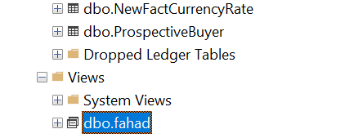
SQL CREATE VIEW
 | لكي تنشى جدول موقة وتقدر تتعامل كانه جدول حقيقي
CREATE VIEW view_name AS SELECT column1, column2, ... FROM table_name | 1. CREATE VIEW: CREATE VIEW هو الأمر الأساسي لإنشاء عرض (View) جديد في قاعدة البيانات. الـ View هو استعلام محفوظ يُستخدم كجدول افتراضي يُنفذ عند الحاجة، ولكنه ليس جدولًا حقيقيًا. بل هو عبارة عن نتيجة استعلام يتم تنفيذها على الجداول الأصلية لتوليد البيانات التي تريد التعامل معها. 2. view_name: view_name هو اسم العرض الذي ستنشئه. يجب أن يكون اسمًا فريدًا داخل قاعدة البيانات، تمامًا كما هو الحال مع الجداول. عند إنشاء العرض، يتم حفظ الاستعلام الذي تحدده باسم هذا العرض. وبالتالي يمكنك الاستعلام عن هذا العرض كما لو كان جدولًا. 3. AS: AS هي كلمة رئيسية تستخدم لتحديد الاستعلام الذي سيُنفذ لإنشاء العرض. أي أن ما يلي AS هو الاستعلام الذي سيحدد البيانات التي سيعرضها العرض. 4. SELECT column1, column2, ...: هذا هو الاستعلام الفعلي الذي يقوم بتحديد الأعمدة والبيانات التي تريد أن يظهرها العرض | CREATE VIEW fahad AS SELECT [FirstName] FROM [dbo].[ProspectiveBuyer];

SQL References

REFERENCES
 | لربط عمود في جدول (الجدول الفرعي) مع عمود في جدول آخر (الجدول الأب)

SQL Server Function

TRANSLATE()

ssms
الاختيار | شرح | الصورة
شرح تنصيب البرامج المهمه
SQL Server 2022 Installation Center (64-bit) | برنامج لصناعة قاعدة البيانات
SQL Server Management Studio 19 | يعتبر استديو للقاعدة البيانات

(bit-32) Browser for SQL Server 2022 | هذا sql خاص بويندوز لا تحذفه

AdventureWorksDW2022.bak | تنزل قاعدة بيانات جاهز من القيت هوب وتضعها في المسار C:\Program Files\Microsoft SQL Server\MSSQL16.MSSQLSERVER\MSSQL\DATA

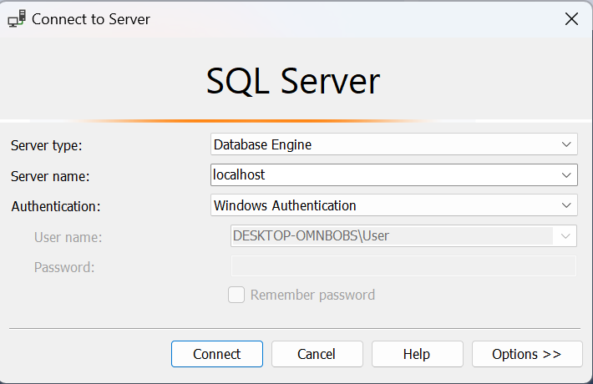
Connect to Server
 | وهي نافذة عنذ تشغيل برنامج ssmsللاتصال بخادم قاعدة البيانات
Server type | هذا الحقل يحدد نوع الاتصال بالخادم
Database Engine | يستخدم للاتصال بمحرك SQL Server الرئيسي لإدارة قواعد البيانات
Analysis Services | للاتصال بخوادم تحليل البيانات (OLAP)
Reporting Services | للاتصال بخادم تقارير SQL.
Integration Services | للاتصال بخوادم تكامل البيانات (ETL)
Server name | في هذا الحقل، يجب إدخال اسم الخادم الذي ترغب في الاتصال به إذا كان SQL Server مثبتًا على جهاز محلي، يمكنك كتابة localhost أو . أو 127.0.0.1.
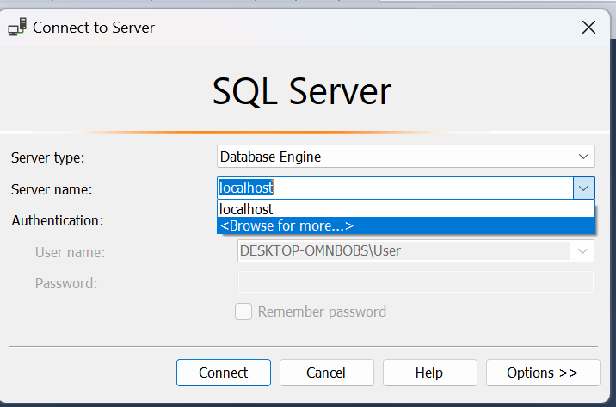 Browse for more | عندما تضغط على "Browse for more..."، سيتاح لك نافذة جديدة تسمح لك بالتصفح داخل النظام أو القرص الصلب لاختيار العنصر الذي تبحث عنه، مثل قاعدة بيانات أو ملف.

Authentication
Windows Authentication | يستخدم المصادقة عبر حسابات Windows لتسجيل الدخول. يعتمد هذا الخيار على بيانات اعتماد المستخدم للنظام المحلي (مثل اسم المستخدم وكلمة المرور للحساب الذي تستخدمه في جهاز الكمبيوتر). لا حاجة لإدخال اسم مستخدم أو كلمة مرور بشكل منفصل إذا كنت مسجلًا دخولك باستخدام حساب Windows على نفس الجهاز. هذه الطريقة تعد أكثر أمانًا إذا كان الخادم مُدارًا ضمن بيئة Windows.
SQL Server Authentication | يستخدم هذا الخيار المصادقة عبر حساب SQL Server، حيث تحتاج إلى إدخال اسم مستخدم و كلمة مرور خاصة بك يتم إنشاؤها داخل SQL Server نفسه، وليس حساب Windows. هذا الخيار مفيد عند الاتصال بخوادم SQL Server التي لا تعمل في بيئة Windows أو عندما لا ترغب في استخدام حسابات Windows للوصول إلى الخادم.
Azure Active Directory – Password | يستخدم المصادقة عبر Azure Active Directory (AAD) مع اسم المستخدم وكلمة المرور المرتبطين بحساب Azure. هذا الخيار يُستخدم في بيئات SQL Server المستضافة في Azure أو قواعد البيانات المدارة بواسطة Azure SQL Database.
Azure Active Directory – Integrated | يوفر المصادقة عبر Azure Active Directory باستخدام الاندماج التلقائي. هذا الخيار يعتمد على أن المستخدم لديه حساب مرتبط بـ Azure Active Directory (مثل حساب المؤسسة أو العمل). يتم استخدام هذا الخيار للتعامل مع SQL Azure في بيئات سحابية تابعة لـ Microsoft.
Active Directory – Universal Authentication | يستخدم المصادقة عبر Active Directory مع المصادقة متعددة العوامل أو استخدام مفتاح أمان مثل Windows Hello. هذا الخيار يوفر طريقة مرنة وآمنة للمصادقة في بيئات المؤسسات الكبيرة التي تتطلب أمانًا متقدمًا. يمكن أن يشمل طرق المصادقة التي تستخدم التحقق عبر معلومات البيومترية أو البطاقات الذكية.
نافذة Server Properties
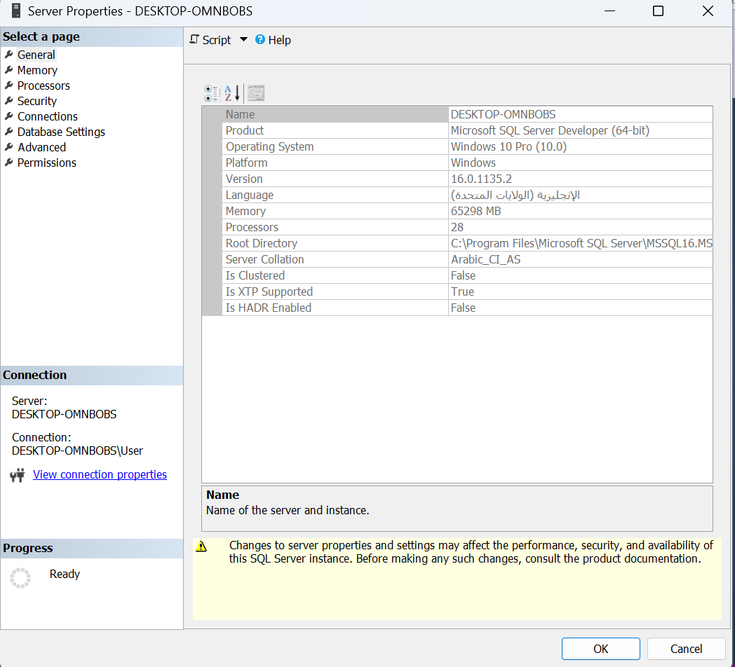
General (عام) | يعرض معلومات أساسية عن الخادم مثل:
 | - اسم الخادم (مثل DESKTOP-OMNBOBS)
 | - الإصدار (مثلاً SQL Server 2019)
 | - اللغة الافتراضية
 | - رقم النسخة (سواء كانت تجريبية أو تجارية).
Memory (الذاكرة) | يعرض إعدادات الذاكرة الخاصة بـ SQL Server:
 | - تخصيص الحد الأدنى والحد الأقصى لاستخدام الذاكرة.
 | - تحسين أداء الخادم عبر تخصيص الذاكرة بشكل صحيح.
Processors (المعالجات) | يعرض معلومات عن المعالجات (CPUs) في الخادم:
 | - عدد المعالجات والنوى.
 | - إعدادات تخصيص المعالجات في SQL Server.
Security (الأمان) | يعرض إعدادات الأمان مثل:
 | - وضع الأمان:
 | - Windows Authentication: الوصول عبر حسابات Windows فقط.
 | - Mixed Mode Authentication: يسمح بكل من حسابات SQL Server و Windows.
Connections (الاتصالات) | يعرض إعدادات الاتصال مع الخادم:
 | - يمكنك تحديد عدد الحد الأقصى للاتصالات المتزامنة.
 | - مراقبة وتحديد كيفية إدارة الاتصالات الواردة.
Database Settings (إعدادات قاعدة البيانات) | يعرض إعدادات متعلقة بقواعد البيانات مثل:
 | - التوقيت الزمني.
 | - إعدادات الفهرسة و إعدادات التخزين.
Advanced (متقدم) | يحتوي على إعدادات متقدمة تؤثر في الأداء والسلوك العام للخادم مثل:
 | - استراتيجيات التخزين المؤقت.
 | - إعدادات المعاملات.
 | - خيارات تخصيص أخرى متعلقة بالأداء.
Audit (التدقيق) | يعرض إعدادات التدقيق والمراقبة على الخادم:
 | - مراقبة الأنشطة مثل تسجيل الدخول وتغيير البيانات.
 | - يساعد في تتبع الأنشطة الأمنية والإدارية على الخادم.
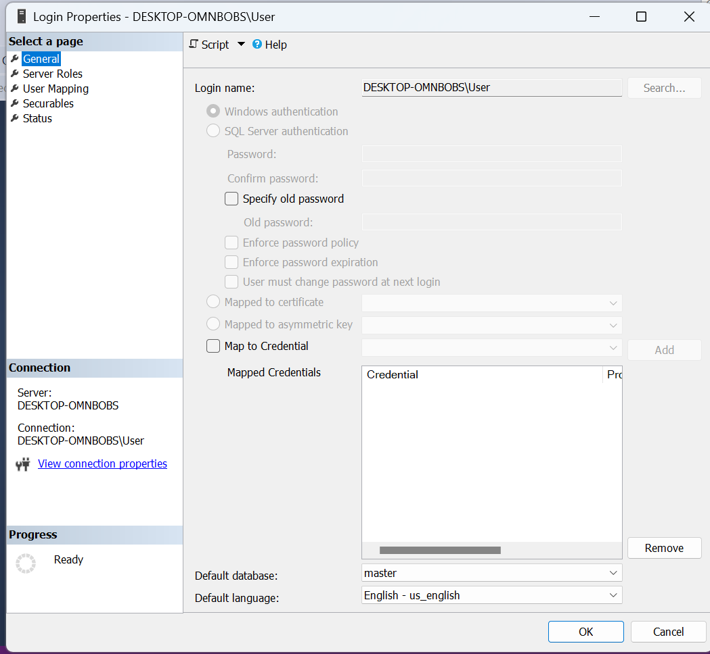
Login Properties
 | هو مكان حيث يتم تخزين وإدارة حسابات المستخدمين وتسجيلات الدخول إلى خادم
General (عام) | - يعرض اسم تسجيل الدخول.
 | - يحدد نوع المصادقة (SQL Server Authentication أو Windows Authentication).
 | - كلمة المرور (إذا كان النوع هو SQL Server Authentication).
 | - خيارات متعلقة بكلمة المرور مثل إنفاذ سياسة كلمة المرور، تاريخ انتهاء كلمة المرور، وتغيير كلمة المرور عند أول تسجيل دخول.
Server Roles (أدوار الخادم) | - يحدد الأدوار التي ينتمي إليها المستخدم على مستوى الخادم.
 | - تشمل الأدوار مثل sysadmin (إدارة كاملة على الخادم) و securityadmin (إدارة الأمان) و dbcreator (إنشاء قواعد البيانات) و public (دور افتراضي يمتلك صلاحيات أساسية).
sysadmin | - يتمتع أعضاء هذا الدور بصلاحيات كاملة على الخادم.
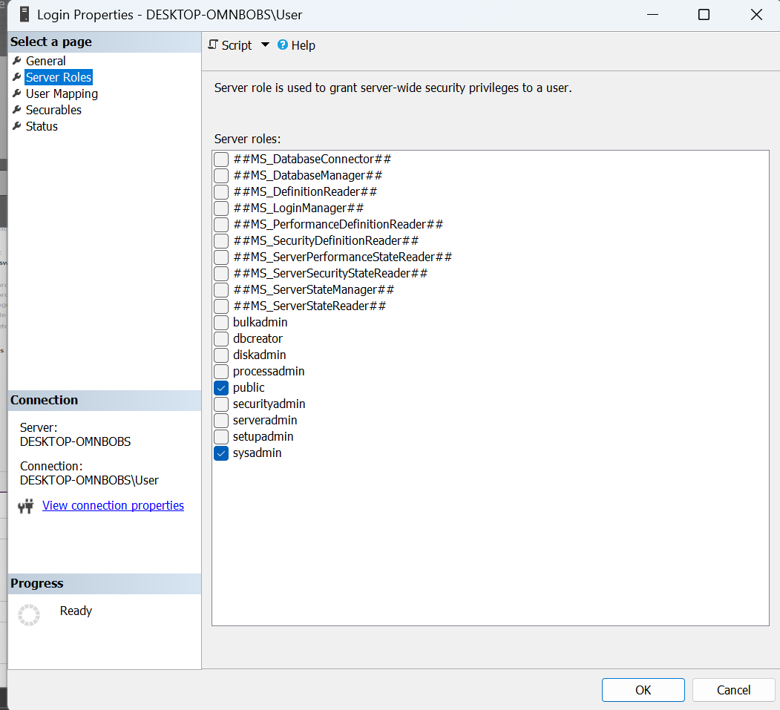
 | - لديهم القدرة على إدارة جميع الجوانب في الخادم بما في ذلك إدارة قواعد البيانات والأمان والتكوينات.
 | - هذا الدور هو الأعلى والأكثر قوة في SQL Server.
serveradmin | - يمكن لأعضاء هذا الدور إدارة إعدادات الخادم مثل إعادة تشغيل الخادم، تغيير معلمات الخادم (Server Configuration)، والتحكم في العمليات الخاصة بالخادم.
 | - لا يملكون القدرة على إدارة قواعد البيانات أو بيانات المستخدمين.
securityadmin | - يمكن لأعضاء هذا الدور إدارة تسجيلات الدخول (logins)، الأذونات (permissions)، والأدوار (roles) على مستوى الخادم.
 | - لديهم القدرة على إضافة أو تعديل أو حذف تسجيلات الدخول وإدارة الأمان.
processadmin | - يسمح لأعضاء هذا الدور بإدارة العمليات على الخادم.
 | - يمكنهم إيقاف أو بدء العمليات الجارية أو تصحيح المشكلات المتعلقة بالعمليات.
dbcreator | - يمكن لأعضاء هذا الدور إنشاء، تعديل، وحذف قواعد البيانات.
 | - لديهم القدرة على إدارة قواعد البيانات الجديدة التي يتم إنشاؤها على الخادم.
bulkadmin | - يمكن لأعضاء هذا الدور تنفيذ عمليات التحميل الجماعي (Bulk Insert) على الخادم.
 | - هذه العمليات تشمل تحميل البيانات من ملفات خارجية إلى جداول في قاعدة البيانات باستخدام عمليات BULK INSERT.
diskadmin | - يسمح لأعضاء هذا الدور بإدارة ملفات القرص على الخادم.
 | - يمكنهم إضافة أو إزالة الأقراص أو الملفات التي تُستخدم لتخزين قواعد البيانات والبيانات المرتبطة.
db_owner | - بينما ليس دورًا على مستوى الخادم، يمكن للمستخدمين في هذا الدور إدارة جميع الجوانب في قاعدة البيانات التي ينتمون إليها.
 | - لديهم كامل التحكم في قاعدة البيانات، بما في ذلك إنشاء جداول، وإجراءات مخزنة، وأذونات الوصول.
public | - كل تسجيل دخول ينتمي تلقائيًا إلى هذا الدور، ويحدد الأذونات الأساسية لجميع المستخدمين.
 | - لا يقدم هذا الدور صلاحيات كبيرة ولكنه يضمن وصول المستخدمين إلى بعض الوظائف الأساسية التي لا تتطلب أذونات خاصة.

User Mapping (ربط المستخدم) | - يتيح ربط تسجيل الدخول بمستخدمين في قواعد بيانات معينة.
 | - يتم تحديد دور المستخدم داخل قاعدة البيانات مثل db_owner (صلاحيات كاملة) أو db_datareader (قراءة البيانات) أو db_datawriter (كتابة البيانات).
Securables (الأشياء القابلة للأمان) | - يتيح تحديد الأذونات على الكائنات (مثل الجداول أو الإجراءات المخزنة) داخل قاعدة البيانات.
 | - يمكن منح الأذونات مثل SELECT، INSERT، UPDATE على كائنات محددة.
Status (الحالة) | - يعرض حالة تسجيل الدخول (مفعل أو معطل).
 | - يمكن تفعيل أو تعطيل خيارات مثل قفل الحساب بعد عدد من المحاولات الفاشلة، و تفعيل الاتصال بـ SQL (إذا كان بإمكان المستخدم الاتصال بالخادم).
Password Policy (سياسة كلمة المرور) | - يعرض خيارات مرتبطة بكلمة المرور في حالة استخدام SQL Server Authentication.
 | - يمكن تفعيل إنفاذ سياسة كلمة المرور من Windows، تاريخ انتهاء كلمة المرور، و الاحتفاظ بتاريخ كلمات المرور.
 | - خيار تغيير كلمة المرور عند تسجيل الدخول التالي

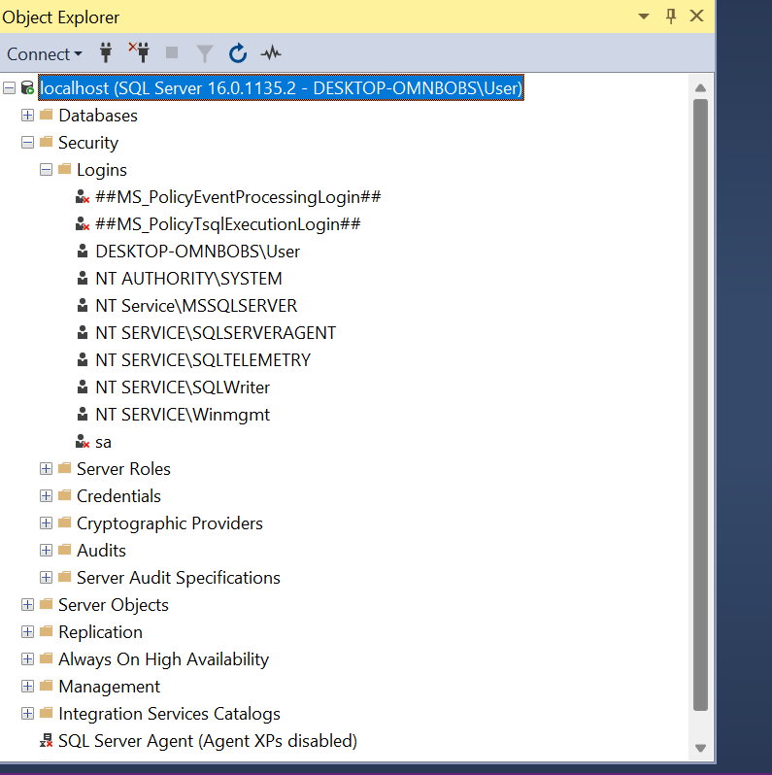
إضافة يوزر جديد للدخول على قاعدة البيانات
 | اول شي تروح على قاعدة البيانات وتختار Security ثم تختار Logins
 | ثما new Logins
 | ثما تكتب اسم اليوزر وتختار sql servrs وتطفي أي خيار شغال
 | وتضغط ok
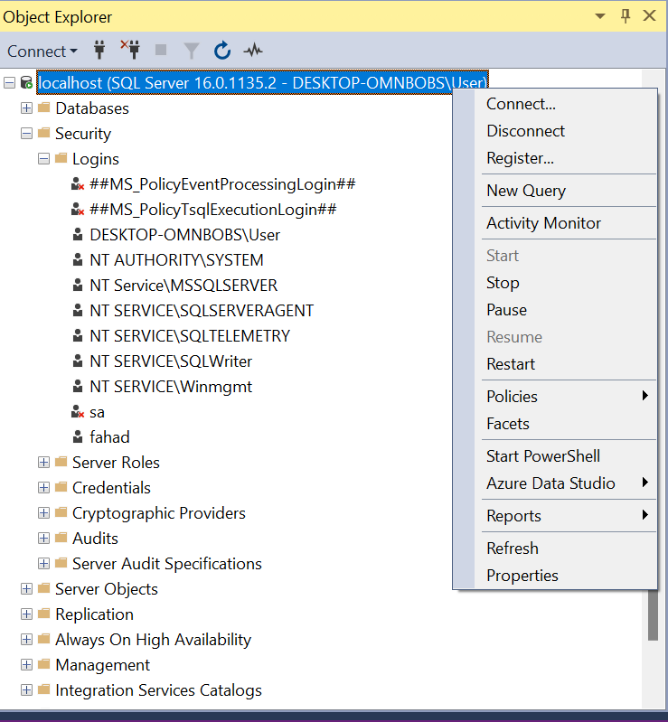
 | وبعدين تروح على قاعدة البيانات وتختار إعادة التشغيل بل ماوس الأيمن

ملفات SQL Server Management Studio (SSMS)
Databases (قواعد البيانات) | يحتوي على جميع قواعد البيانات على الخادم. يمكن إدارة القواعد مثل إنشائها، حذفها، أو تعديلها. | - إنشاء قواعد البيانات.
 |  | - إدارة الجداول، الفهارس، والإجراءات.
 |  | - النسخ الاحتياطي والاسترداد.
Security (الأمان) | إدارة الأمان على مستوى الخادم وقاعدة البيانات. يشمل المستخدمين، الأدوار، الشهادات، وغيرها. | - إدارة المستخدمين والصلاحيات.
 |  | - إعداد الأمان باستخدام الشهادات و المفاتيح.
 |  | - إدارة الجدران النارية و الوصول الآمن.
Server Objects (كائنات الخادم) | يحتوي على كائنات مثل المهام المجدولة (Jobs)، الروابط الخارجية (Linked Servers)، و المخططات. | - إدارة المهام المجدولة.
 |  | - إدارة الروابط الخارجية (مثل الاتصال بخوادم أخرى).
 |  | - إدارة التنبيهات (Alerts).
Replication (التكرار) | إدارة التكرار بين الخوادم المتعددة لقاعدة البيانات. يُستخدم لتحسين توافر البيانات. | - إعداد التكرار مثل التكرار اللوجي و التكرار اللامتزامن.
 |  | - إدارة النُسخ المتماثلة بين قواعد البيانات.
Always On High Availability (التوافر العالي) | إدارة تقنيات التوافر العالي، مثل Always On Availability Groups. | - تكوين التوافر العالي لتقليل التوقفات.
 |  | - إعداد Windows Server Failover Clustering.
 |  | - إدارة المجموعات المتاحة لتوافر البيانات.
Management (الإدارة) | أدوات متقدمة لإدارة النظام مثل النسخ الاحتياطي، المراقبة، وتحليل الأداء. | - إجراء النسخ الاحتياطي.
 |  | - مراقبة الأداء باستخدام أدوات مثل XEvent Profiler.
 |  | - إعداد الصيانة مثل تنظيف البيانات.
Integration Services Catalogs (دليل خدمات التكامل) | إدارة حزم SSIS (خدمات التكامل) والتي تساعد في نقل وتحويل البيانات بين الأنظمة. | - إدارة حزم SSIS للقيام بعمليات ETL (استخراج، تحويل، تحميل).
 |  | - تشغيل حزم البيانات بين الأنظمة.
SQL Server Agent (عامل SQL Server) | إدارة المهام المجدولة والإخطارات والتنبيهات في SQL Server. | - إنشاء المهام المجدولة لتشغيل الاستعلامات أو الإجراءات بشكل دوري.
 |  | - إدارة التنبيهات والإشعارات حول المشاكل.
XEvent Profiler (أداة تتبع الأحداث) | أداة لتحليل وتتبع الأحداث التي تحدث في SQL Server. | - تتبع أداء النظام والأحداث في SQL Server.
 |  | - مراقبة الاستعلامات البطيئة و التخزين.
 |  | - تحليل الأخطاء والمشاكل في النظام.

مكونات الجدول (الملفات داخل الجدول)

Columns | الأعمدة التي يحتوي عليها الجدول. هذا القسم يعرض تفاصيل عن نوع البيانات لكل عمود، إذا كان العمود يقبل القيم الفارغة (NULL) أم لا، وغير ذلك.
Indexes | المؤشرات (Indexes) هي هياكل بيانات تُستخدم لتحسين سرعة الاستعلامات. قد يحتوي الجدول على مؤشرات فهرس أولية أو غير فهرسية.
Keys | المفاتيح مثل المفتاح الأساسي (Primary Key) الذي يضمن أن كل سجل في الجدول فريد، و المفاتيح الأجنبية (Foreign Keys) التي تربط الجدول بجداول أخرى.
Constraints | القيود مثل قيود الفريد (Unique)، قيود القيم الفارغة (Not Null)، أو قيود القيم الافتراضية (Default) التي تُفرض على الأعمدة.
Security | الأمان يُظهر الأذونات والمستخدمين المرتبطين بالجدول. يتم تحديد حقوق الوصول مثل من يمكنه قراءة البيانات أو تعديلها.
Triggers | المحفزات (Triggers) هي إجراءات يتم تشغيلها تلقائيًا عند حدوث حدث معين على الجدول مثل INSERT أو UPDATE أو DELETE.
Foreign Keys | المفاتيح الأجنبية (Foreign Keys) هي روابط بين الجداول. يستخدمها SQL Server للتأكد من صحة البيانات عبر العلاقات بين الجداول.
Schema | المخطط (Schema) هو مجموعة من الكائنات في قاعدة البيانات (مثل الجداول والإجراءات) ويتم تنظيمها تحت اسم معين (مثل dbo أو security).

انشاء جدول جديد (new Table)
قاعدة البيانات (Database) | يجب أولًا تحديد قاعدة البيانات التي سيتم إنشاء الجدول فيها. قبل إنشاء جدول، تأكد من أنك قمت بتحديد قاعدة البيانات الصحيحة. | - على سبيل المثال: إذا كنت تعمل على قاعدة بيانات تُسمى SalesDB، فتأكد من تحديدها أولًا.
2. تحديد اسم الجدول (Table Name) | اسم الجدول الذي سيتم إنشاؤه في قاعدة البيانات. يجب أن يكون الاسم فريدًا في قاعدة البيانات نفسها. | - مثال: Customers، Orders، Products
3. الأعمدة (Columns) | الأعمدة هي الحقول التي سيتضمنها الجدول. يجب تحديد اسم العمود ونوع البيانات الخاص به. يمكنك أيضًا تحديد خصائص إضافية مثل السماح بالقيم الفارغة (NULL) أو تحديد قيم افتراضية. | - على سبيل المثال: CustomerID INT NOT NULL PRIMARY KEY، CustomerName VARCHAR(100) NOT NULL
4. نوع البيانات (Data Types) | نوع البيانات يحدد نوع القيمة التي يمكن تخزينها في العمود (مثل النصوص، الأرقام، التاريخ، إلخ). يختلف نوع البيانات بناءً على الحاجة. | - مثال: INT، VARCHAR(100)، DATE، DECIMAL(10, 2)
5. الخصائص (Constraints) | تحدد القيم القيود التي يتم تطبيقها على الأعمدة (مثل القيم الفريدة، القيم غير الفارغة، المفاتيح الأساسية، إلخ). | - PRIMARY KEY: تحديد العمود كمفتاح أساسي.
 |  | - FOREIGN KEY: تحديد العلاقة مع جدول آخر.
6. القيم الافتراضية (Default Values) | يمكنك تعيين قيم افتراضية للأعمدة إذا لم يتم تقديم قيمة عند إدخال السجل. | - مثال: CreatedDate DATETIME DEFAULT GETDATE() يعين تاريخ اليوم بشكل افتراضي في العمود.
7. الفهارس (Indexes) | الفهارس هي هياكل بيانات تُستخدم لتحسين الأداء عند الاستعلام عن البيانات. يمكن إنشاء الفهارس على الأعمدة التي تُستخدم بشكل متكرر في الاستعلامات. | - مثال: CREATE INDEX idx_customer_name ON Customers(CustomerName);
8. حفظ الجدول (Save Table) | بعد إدخال كافة المعلومات المطلوبة عن الأعمدة والخصائص، يجب حفظ الجدول ليتم إنشاؤه في قاعدة البيانات. | - بعد إدخال استعلام SQL، اضغط على زر Execute لتطبيق التغييرات وإنشاء الجدول.

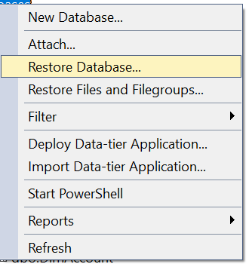
إضافة قاعدة بيانت موجوده في الجهاز
Databases | اذهب الى هذا الملف وكلك يمين
Restore Database ... | اختر هذا الخيار
Add | ثما إضافة واختر المسار الذي فيه القاعدة
 | ثما إعادة تشغيل قاعدة البيانات وليس البرنامج او تحديث

انشاء قاعدة بيانات جديده
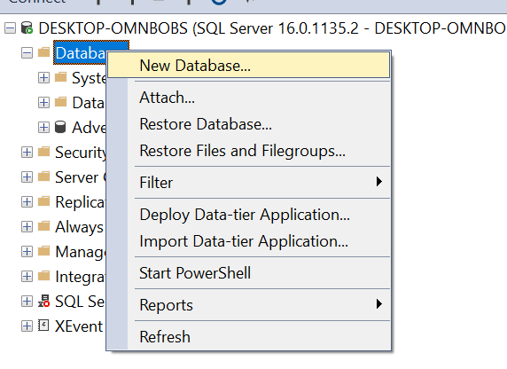
 | انقر بزر الفأرة الأيمن على Databases
 | اختر New Database
 | Database Name: قم بإدخال اسم قاعدة البيانات الجديدة التي تريد إنشائها
 | Owner: مالك قاعدة البيانات (افتراضيًا يكون مالك النظام).
 | Database Files: يمكنك تعديل موقع ملفات قاعدة البيانات (الملفات الأساسية والملفات اللوجستية).

ملفات الجدول
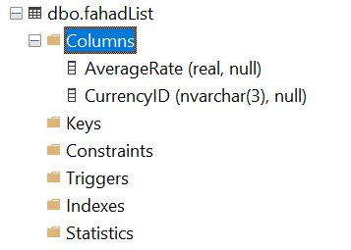
Columns | أعمدة الجدول
Keys
Constraints
Triggers
Indexes
Statistics

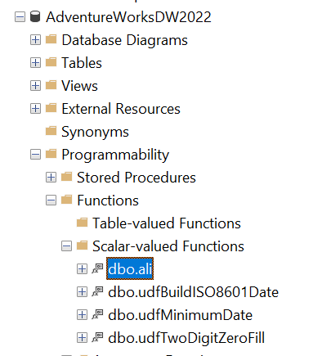
البحث عن FUNCTIONS
AdventureWorksDW2022 | تروح لقاعدة البيانات
Programmability | وهذا الملف
Functions | وبعدها لكلف الفونكشنات
Scalar-valued Functions | وهذا الملف أيضا
dbo.all | وهذه هي الفونكشن الي صنعتها

